2.Use Case
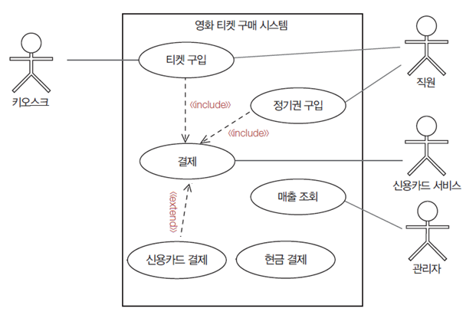
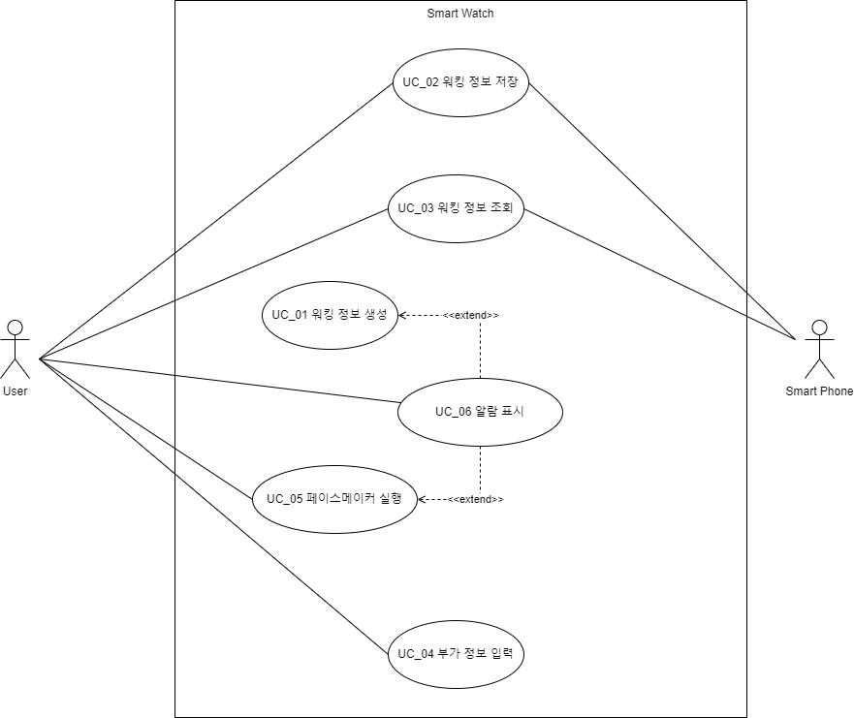

4.Domain Model
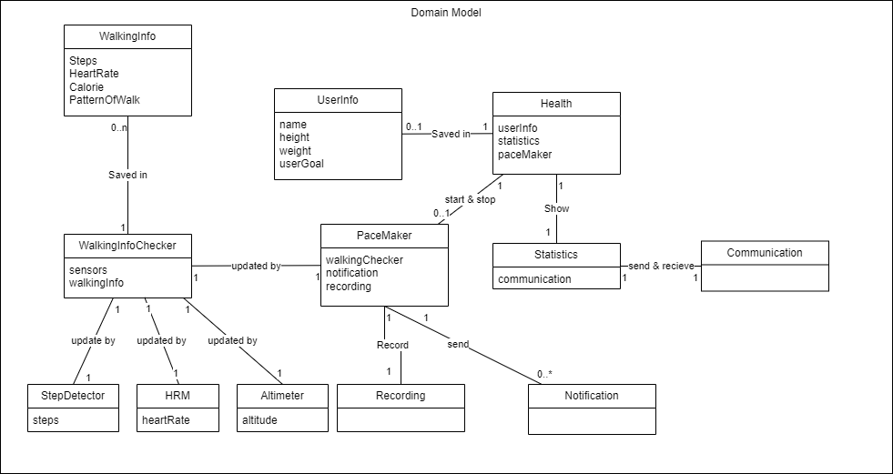
DID | Domain | 설명
D1 | UserInfo | 사용자 정보와 사용자의 목표를 저장
D2 | Communication | Smart Watch와 연결된 Mobile 단말로 WalkingInfo를 저장하고 가져옴
D3 | WalkingInfo | Mobile 단말에 저장되는 Walking에 관련된 데이터 (걸음수/심박수/칼로리/걸음패턴)
D4 | WalkingInfoChecker | 센서를 등록하고, 센서로부터 값과 이벤트를 전달받아 처리하는 모듈
D5 | StepDetector | 사용자의 걸음이 발생하면 이벤트를 발생시키는 센서
D6 | Altimeter | 사용자의 고도를 감지하는 고도계 센서
D7 | HRM | 사용자의 심박수를 감지하는 센서 (Heart Rate Monitor)
D8 | PaceMaker | 설정된 운동 목표와 생체 정보를 이용해 알림을 주는 기능
D9 | Notification | 사용자의 목표와 걸음 수에 따라 사용자에게 알림을 주는 모듈
D10 | Statistics | 사용자의 걸음수와 목표 달성률을 통계로 보여주는 모듈
D11 | Recording | 사용자가 PaceMaker사용 중 걸음 정보를 저장
D12 | Health | 걸음수와 페이스메이커를 관장하는 메인 모델

5.System Sequence Diagram
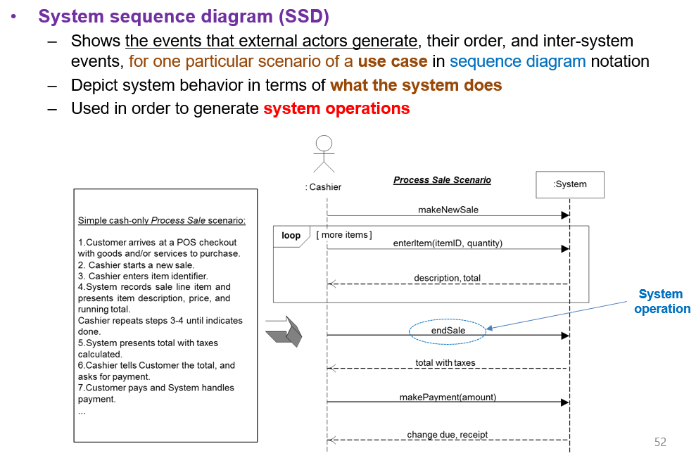
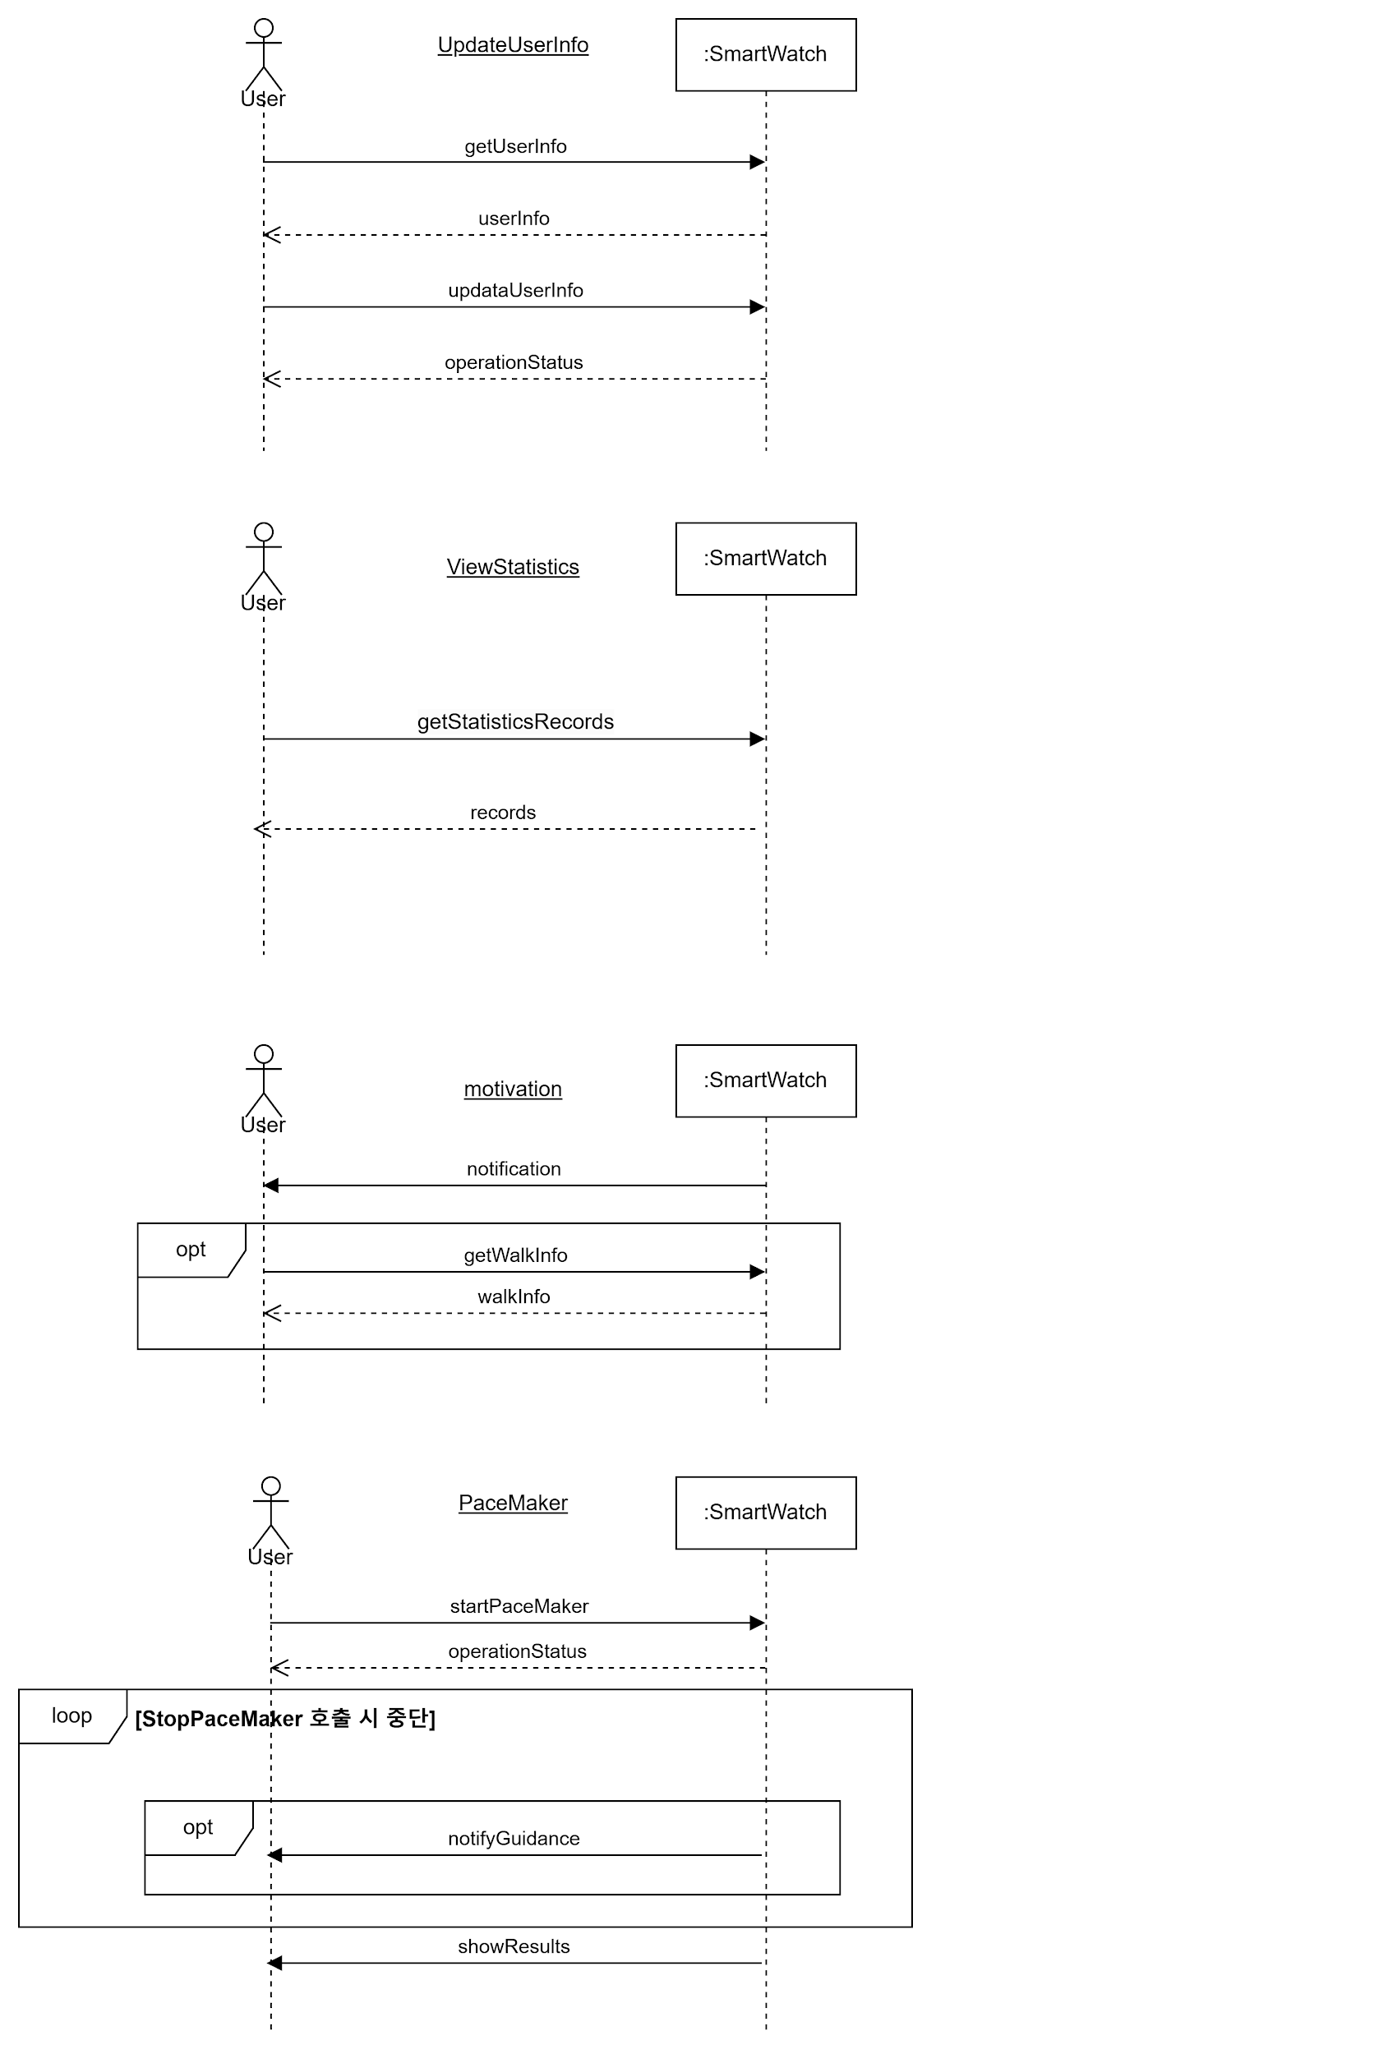

6.Sequence Diagram
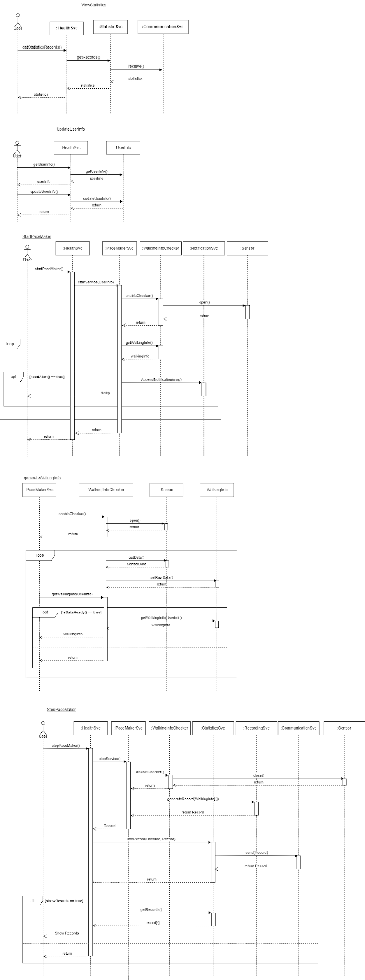

7.ClassDiagram
